界面&功能
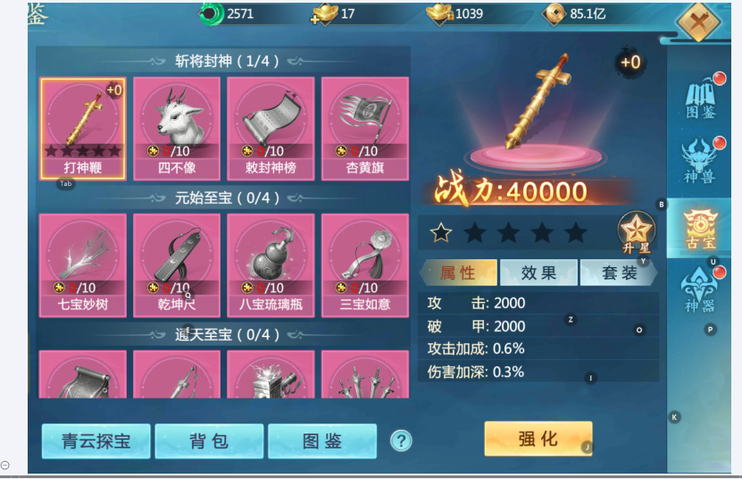
古宝系统 |  |  |  |  | 功能规则

 | 功能入口

 | 1.主界面点击【古宝】图标进入
 | 2.图标位于界面左侧展开图标清单中
 | 3.参考图标

 | 古宝界面【当前为示例】

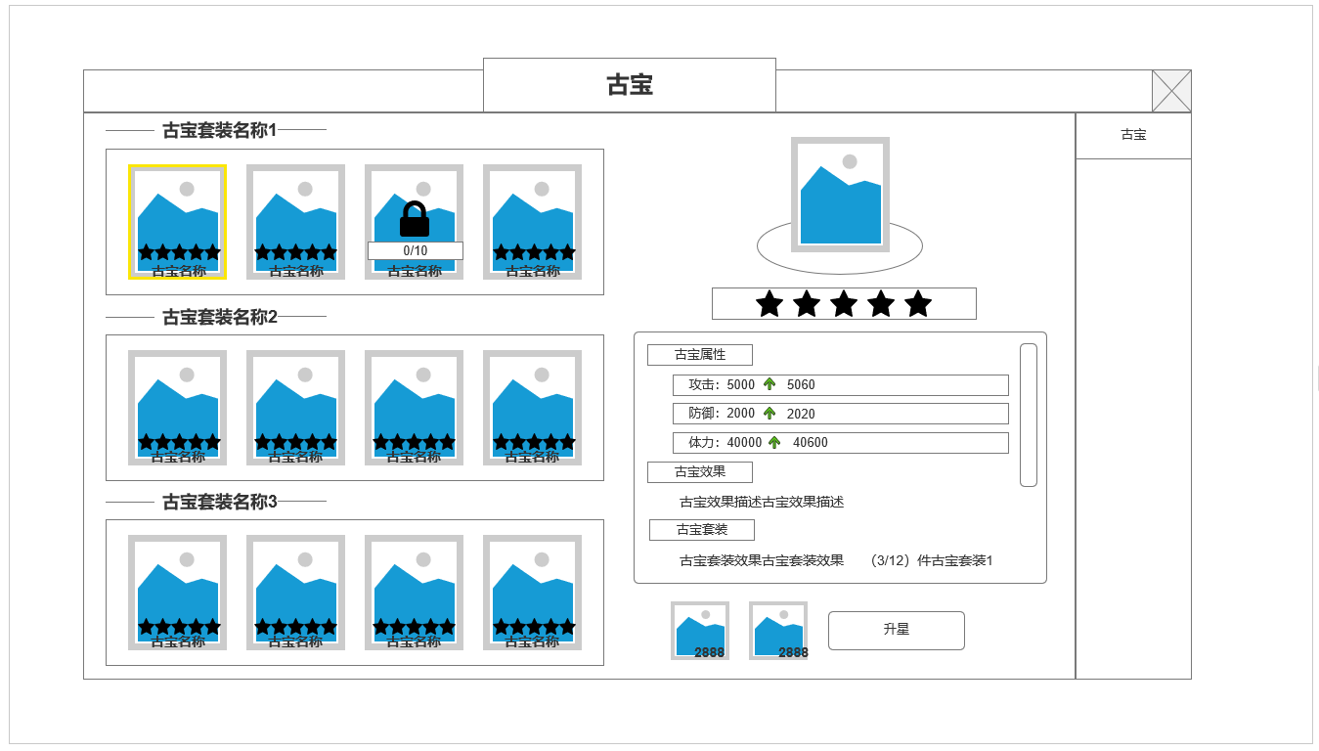
 |  | 1.古宝陈列柜 展示古宝信息
 |  | ▶ | 古宝原画图展示
 |  | ▶ | 古宝星级显示
 |  | ▶ | 古宝套装名称/古宝名称

 |  | 2.同类型古宝展示
 |  | ▶ | 所有同套装古宝会显示在同一行，大于界面长度时，单行可左右滑动
1

3
 |  | 3.古宝具体信息界面
 |  | ▶ | 古宝原画图及对应背景底
 |  | ▶ | 古宝星级显示
 |  | ▶ | 古宝属性区域
 |  |  | 基础属性：显示当前古宝基础属性加成，及下一级升星属性预览
 |  |  | 古宝效果：当前古宝特殊技能效果描述
 |  |  | 古宝套装：当前古宝已激活套装效果&未激活效果
 |  | ▶ | 古宝激活&升星材料
 |  |  | ▶ | 每个古宝单独材料解锁 ，升星
 |  |  | ▶ | 每个古宝最高10星
2
 |  |  | ▶ | 古宝激活即可组成套装

 | 参考界面

功能美需
UI需求

 | 序号 | 类型 | 对应界面 | 内容 | 功能需求 | 策划建议 | 参考图
 | 1 | UI
 | 2 | UI
 | 3 | UI
 | 4 | UI
 | 5 | UI
 | 6 | UI
 | 7 | UI
 | 8 | UI
 | 9 | UI
 | 10 | UI
 | 11 | UI
 | 12 | UI
 | 13 | UI
 | 14 | UI
 | 15 | UI
 | 16 | UI
 | 17 | UI
 | 18 | UI
 | 19 | UI

背景图需求

 | 序号 | 类型 | 对应界面 | 内容 | 功能需求 | 策划建议 | 参考图
 | 1 | 2D原画
 | 2 | 2D原画
 | 3 | 2D原画
 | 4 | 2D原画
 | 5 | 2D原画
 | 6 | 2D原画

道具图标需求

动效需求

 | 序号 | 类型 | 内容 | 描述 | 功能需求 | 策划建议 | 参考图

其他 （ICON，模型，表情等）

 | 序号 | 类型 | 对应界面 | 内容 | 功能需求 | 策划建议 | 参考图
 | 1 | ICON | 主界面 | 主界面代表技能功能的入口图标 | 主界面代表技能功能的入口图标 |  | 

